E-Clase-FIFO
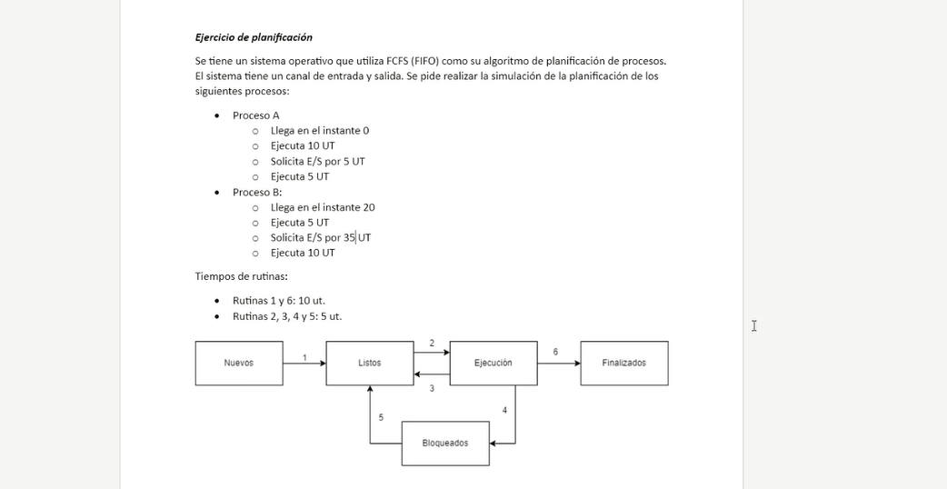
FCFS (FIFO) |  |  |  |  |  |  |  | Atómicas

Proc A(0): ejecuta 10, E/S por 5, ejecuta 5
ProcB(20): ejecuta 5, E/S por 35, ejecuta 10

SO A | 1A | 1A | 2A |  |  |  |  | 4A |  | 5A |  |  | 2A |  | 6A | 6A
SO B |  |  |  |  | 1B | 1B |  |  | 2B |  |  | 4B |  |  |  |  |  | NULL |  | 5B | 2B |  |  | 6B | 6B
Proceso A |  |  |  | 5a |  |  | 10a |  |  |  |  |  |  | 5a
Proceso B |  |  |  |  |  |  |  |  |  |  | 5b |  |  |  |  |  |  |  |  |  |  | 5b | 10b

E/S A |  |  |  |  |  |  |  |  | ESA
E/S B |  |  |  |  |  |  |  |  |  |  |  |  | ESB | ESB | ESB | ESB | ESB | ESB | ESB
 | 5 | 10 | 15 | 20 | 25 | 30 | 35 | 40 | 45 | 50 | 55 | 60 | 65 | 70 | 75 | 80 | 85 | 90 | 95 | 100 | 105 | 110 | 115 | 120 | 125 | 130 | 135 | 140 | 145 | 150 | 155 | 160 | 165 | 170 | 175 | 180 | 185 | 190 | 195 | 200 | 205 | 210 | 215 | 220 | 225
 | P.N. |  |  |  | P.N. |  |  | syscall |  | ihe |  | syscall |  |  | syscall |  |  |  |  | ihe |  |  |  | syscall

E-Clase-R.R.(sin-prioridad)
Round Robin sin prioridades(cola circular)
Quantum | 10
Proc A(0): ejecuta 10, E/S por 5, ejecuta 25, E/S por 5, ejecuta 5
ProcB(5): ejecuta 5, E/S por 10, ejecuta 5, E/S por 15, ejecuta 25

 |  |  |  |  |  |  |  |  |  |  |  |  |  |  |  |  |  |  |  |  |  |  |  | NO ES LA FORMA EN QUE ELLOS LO RESOLVERIAN
SO A | 1A | 1A |  |  | 2A |  |  | 4A |  | 5A |  |  | 2A |  |  |  | 3A |  |  |  | 2A |  |  | 3A |  |  |  |  |  | 2A |  | 6A | 6A
SO B |  |  | 1B | 1B |  |  |  |  | 2B |  |  | 4B |  |  | 5B |  |  | 2B |  | 4B |  |  |  |  | 5B | 2B |  |  | 3B |  |  |  |  | 2B |  |  |  | 6B | 6B
Proceso A |  |  |  |  |  | 5a | 10a |  |  |  |  |  |  | 5a |  | 10a |  |  |  |  |  | 15a | 20a |  |  |  |  |  |  |  | 5a
Proceso B |  |  |  |  |  |  |  |  |  |  | 5b |  |  |  |  |  |  |  | 5b |  |  |  |  |  |  |  | 5b | 10b |  |  |  |  |  |  | 15b | 20b | 25b
 |  |  |  |  |  |  |  |  |  |  |  |  |  |  |  |  |  |  |  |  |  |  |  |  | ESTO NO ESTA BIEN PORQUE NO HAY EXPROPIACIÓN(deberia seguir con A)
E/S A |  |  |  |  |  |  |  |  | ESA |  |  |  |  |  |  |  |  |  |  |  |  |  |  |  | [DEPENDE algoritmo de PRIORIDAD]
E/S B |  |  |  |  |  |  |  |  |  |  |  |  | ESB | ESB |  |  |  |  |  |  | ESB | ESB | ESB
 | 5 | 10 | 15 | 20 | 25 | 30 | 35 | 40 | 45 | 50 | 55 | 60 | 65 | 70 | 75 | 80 | 85 | 90 | 95 | 100 | 105 | 110 | 115 | 120 | 125 | 130 | 135 | 140 | 145 | 150 | 155 | 160 | 165 | 170 | 175 | 180 | 185 | 190 | 195 | 200 | 205 | 210 | 215 | 220 | 225
 | P.N. |  | P.N |  |  |  |  | syscall |  | ihe |  | syscall |  |  | ihe |  | ihe(clock) |  |  | syscall |  |  |  | ihe |  |  |  |  | ihe(clock) |  |  | syscall |  |  |  |  | ihe(clock)
 |  |  |  |  |  |  |  |  |  |  |  |  |  |  |  |  |  |  |  |  |  |  |  | ihe(clock) |  |  |  |  |  |  |  |  |  |  |  |  |  | syscall
 |  |  |  |  |  |  |  |  |  |  |  |  |  |  |  |  |  |  |  |  |  |  |  | [COLA DE LISTOS VACIA, ASIGNO NUEVO QUANTUM a A]
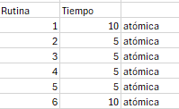
 |  |  |  |  |  |  |  |  |  |  |  |  |  |  |  |  |  |  |  |  |  |  |  |  |  |  |  | IMPORTANTE!!!
 |  |  |  |  |  |  |  |  |  |  |  |  |  |  |  |  |  |  |  |  |  |  |  |  |  |  |  | Como NO HAY MÁS NADA EN COLA DE LISTOS y TERMINÓ QUANTUM DE A,
 |  |  |  |  |  |  |  |  |  |  |  |  |  |  |  |  |  |  |  |  |  |  |  |  |  |  |  | la forma correcta de proceder es: ASIGNO UN NUEVO QUANTUM a A y sigo ejecutando

 |  |  |  |  |  |  |  |  |  |  |  |  |  |  |  |  |  |  | FORMA OK

E-Clase-R.R.(prio-desalojo)
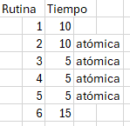
Round Robin con prioridades variables con desalojo de procesador
Quantum | 15 |  |  |  |  |  |  |  |  |  |  |  |  |  |  |  |  |  | Unico canal de E/S |  |  |  |  |  |  |  |  |  |  |  |  |  | SIEMPRE que tenga 1, 3 o 5 DEBO EVALUAR PRIORIDAD
Proc A(0): ejecuta 10,ejecuta un fork, ejecuta 5, video 5, ejecuta 10, disco 10, ejecuta 20 |  |  |  |  |  |  |  |  |  |  |  |  |  |  |  |  |  |  | Prioridad inicial A 10 |  |  |  |  | Prioridad = PI + tejec / 2
ProcB(): ejecuta 10, disco 20, ejecuta 25 |  |  |  |  |  |  |  |  |  |  |  |  |  |  |  |  |  |  | Prioridad inical B 20

SO A | 1A | 1A | 2A | 2A |  |  |  |  |  | 4A |  |  | 5A |  |  |  | 4A |  |  | 5A |  |  |  | 2A | 2A |  |  |  | 3A |  |  |  |  |  |  | 2A | 2A |  |  | 6A | 6A | 6A
SO B |  |  |  |  |  |  | 1B | 1B |  |  | 2B | 2B |  | 3B |  |  |  | 2B | 2B |  |  |  | 4B |  |  |  |  | 5B |  | 2B | 2B |  |  |  | 3B |  |  |  |  |  |  |  | 2B | 2B |  |  | 6B | 6B | 6B
Proceso A |  |  |  |  | 5a | 10a |  |  | 5a |  |  |  |  |  | 5a | 10a |  |  |  |  |  |  |  |  |  | 5a | 10a |  |  |  |  |  |  |  |  |  |  | 15a | 20a
Proceso B |  |  |  |  |  |  |  |  |  |  |  |  |  |  |  |  |  |  |  |  | 5b | 10b |  |  |  |  |  |  |  |  |  | 5b | 10b | 15b |  |  |  |  |  |  |  |  |  |  | 20b | 25b
Prio A |  |  | 10 |  |  |  |  |  | 15 |  |  |  |  | 17.5 |  |  |  |  |  |  | 22.5 |  |  |  |  |  |  |  | 27.5 | 27.5 |  |  |  |  |  | 28
Prio B |  |  | - |  |  |  |  |  | 20 |  |  |  |  | 20 |  |  |  |  |  |  | 20 |  |  |  |  |  |  |  | 25 | 25 |  |  |  |  |  | 32.5
Video |  |  |  |  |  |  |  |  |  |  | VA5
Disco |  |  |  |  |  |  |  |  |  |  |  |  |  |  |  |  |  | DA5 | DA10 |  |  |  |  | DB5 | DB10 | DB15 | DB20
 | 5 | 10 | 15 | 20 | 25 | 30 | 35 | 40 | 45 | 50 | 55 | 60 | 65 | 70 | 75 | 80 | 85 | 90 | 95 | 100 | 105 | 110 | 115 | 120 | 125 | 130 | 135 | 140 | 145 | 150 | 155 | 160 | 165 | 170 | 175 | 180 | 185 | 190 | 195 | 200 | 205 | 210 | 215 | 220 | 225 | 230 | 235 | 240 | 245
 | PN |  |  |  |  |  | syscall |  |  | syscall |  | ihe |  |  |  |  | syscall |  |  | ihe |  |  | syscall |  |  |  |  | ihe |  |  |  |  |  |  | ihe(clock) |  |  |  |  | syscall
 |  |  |  |  |  |  | PN |  |  |  |  |  |  |  |  |  |  |  |  | syscall

